Hoja1
CASOS DE USO

INFORMACIÓN GENERAL
Proyecto | Event Plus
Icono | Plus E
Nombre Materia | Computación Móvil
Nombre Equipo | Los que sobran
Nombre Caso de Uso | Actualizacion Usuario
Descripción | Actualizacion de la informacio del Usuario para uso del aplicativo

EVENTOS
Actores | Usuario
 | Administrador

Precondiciones | El usuario debe Realizar el registro de la información solicitada para crear un perfil en el aplicativo

Flujo Normal | Datos de Entrada
 | Nombre Campo | Tipo de Dato | Longitud / Formato | Obligatoriedad | Validaciones / Restricciones
 | Nombre Usuario | Texto | 30 | SI | Texto
 | Nombres | Texto | 30 | SI | Texto
 | Apellidos | Texto | 30 | SI | Texto
 | Correo Electrónico | Alfanumérico | 20 | SI | Alfanumérico
 | Foto de Perfil | Jpg |  | NO | Jpg
 | 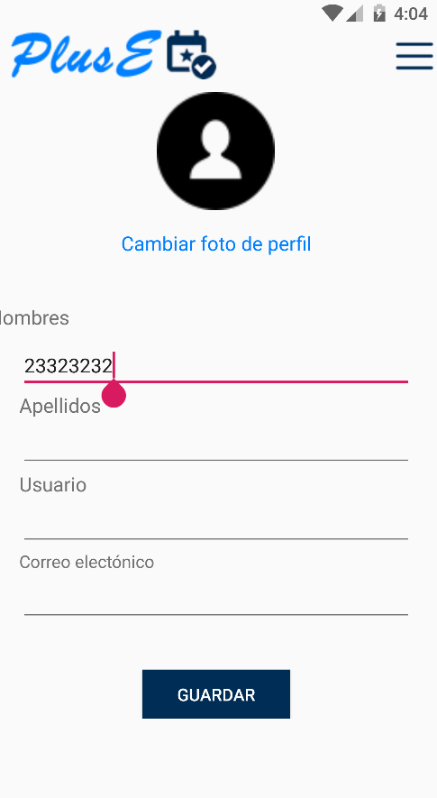  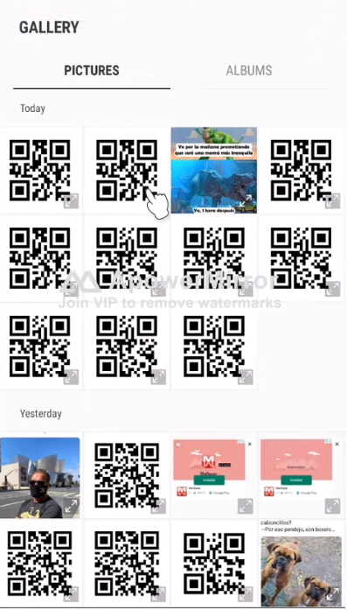

 | Datos de Salida
 | Creación del Perfil del Usuario

 | Detalle del Flujo Normal
 | # Paso | Actor | Acción
 | 1.1 | Usuario | El Usuario ingresa los datos en los campos y selecciona la opción Guardar
 | 1.2 | Sistema | El sistema Valida los datos ingresados en los campos y se actualiza la informacion del usuario
 | 2.1 | Usuario | El usuario selecciona la opcion de la cambiar foto de perfil
 | 2.2 | Sistema | El sistema muestra la opcion de la camara y la opcion de habilitar el permisos
 | 2.3 | Usuario | El usuario selecicona la foto a cargar por medio de la camara o galeria
 | 2.4 | Sistema | El sistema visualiza la imagen seleccionada

Excepciones | # Paso | Actor | Acción
 | 1 | Administrador/Usuario | Si la información ingresada en los campos no es válida o está incompleta, se resaltan y el usuario debe ingresar nuevamente la información

Criterios de Aceptación

CONTROL DE CAMBIOS
Control de Aceptación | Aprobado Por | Cargo | Entidad | Fecha | Firmas
 | Carlos Parra | Docente | Universidad Javieriana | Marzo de 2020

Control de Cambios: Registro de Control (acumulativo) | Fecha | Quien solicita el cambio | Versión Actualizada Caso de Uso | Referencia de Cambio

